2024_data
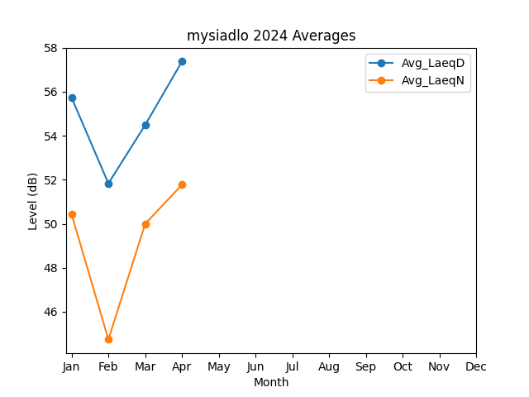
Month | Avg_LaeqD | Avg_LaeqN
1 | 55.728730849 | 50.421728123
2 | 51.832880826 | 44.743404234
3 | 54.492333101 | 49.998705789
4 | 57.375594729 | 51.773531494

